Sheet1
线别 | 物料名称 | 规格型号 | 年度采购数量 | 实物图片 | 样品需求数量
咸阳RTP | 研磨盘 | 外径尺寸：150mm 中间孔尺寸：20mm 边缘孔尺寸：11mm 厚度尺寸：11mm | 1980 | 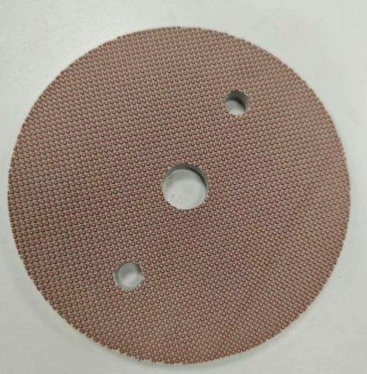 | 32
 | 研磨带 | 40mm*4100mm | 720 | 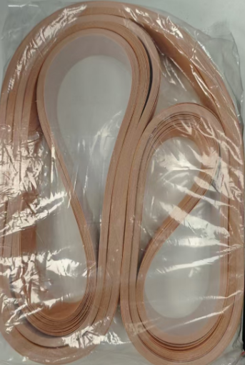 | 10
广州RTP | 研磨盘 | 研磨盘： ALTQ4-5： 外径：120 中间孔经：6mm厚度：11.5mm 重量：200g | 100 | 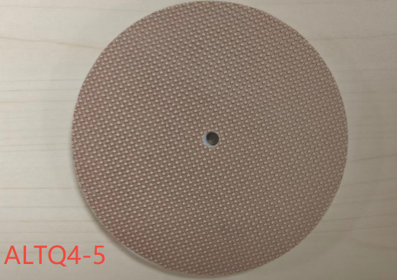 | 10
 | 研磨盘 | DISK PAD-ALT-TFT： 外径：120 中间孔经：6mm 厚度：11mm 重量：200g | 100 | 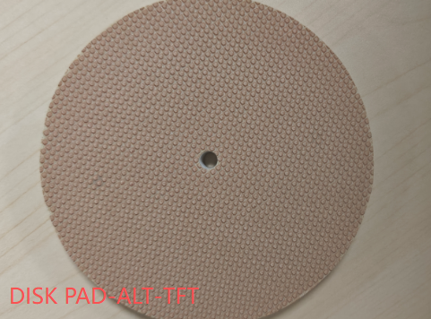 | 10
 | 研磨带 | 研磨带：（尺寸 40*4595） | 1200 |  | 40
惠州RTP | 研磨带 | 氧化铝研磨带；尺寸：40*5225mm | 1400 | 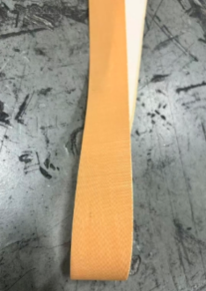 | 10
 | 研磨带 | 碳酸钙研磨带；尺寸：40*5225mm | 70 |  | 10
 | 下研磨盘 | 产品型号:ALTQ4-5,尺寸：直径 120mm±2mm；厚度：11.5±0.4mm | 1400 | 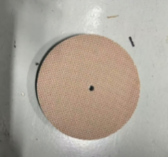 | 40
 | 上研磨盘 | 产品型号：TLC-9 尺寸：直径 120mm±2mm；厚度：11.5±0.4mm | 1400 | 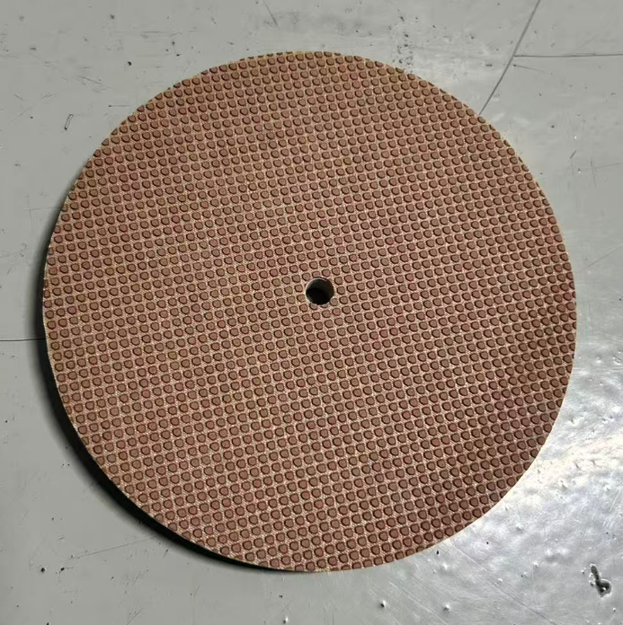 | 40
光明RTP | 研磨片 | 直径：120mm， 厚度：2.2±0.2mm 中间孔直径：20mm | 1200 |  | 24

